Aufgabe
a) Fülle die Tabelle mit den Formen und Maßen der Zimmer fertig aus! Verwende für die Berechnung des Flächeninhalts eine Formel und runde auf zwei Stellen nach dem Komma.
b) Erstelle ein Diagramm, das die Größe der einzelnen Zimmer vergleicht!
c) Bestimme, welchen prozentuellen Anteil an der gesamten Wohnfläche die einzelnen Zimmer haben!

Zimmer | Form | Länge (in m) | Breite (in m) | Länge 2 (in m) | Breite 2 (in m) | Flächeninhalt (m²) | Anteil an Wohnfläche (%)
Speisekammer | Rechteck | 1.4 | 2.18
Bad | Rechteck | 1.65 | 1.87
WC | Rechteck | 1.65 | 0.92
Vorzimmer | Rechteck | 1.4 | 1.9
Abstellraum | Rechteck | 1.4 | 1.6
Kinderzimmer 1 | Rechteck | 4.35 | 2.85
Kinderzimmer 2 | Rechteck | 4.35 | 2.85
Elternschlafzimmer (inkl. begehbarer Schrank) | Sechseck (2 Rechtecke) | 2.53 | 4.04 | 1.4 | 1.6
Wohnküche | Sechseck (2 Rechtecke) | 7.47 | 3.78 | 4.3 | 0.44
Gang | Sechseck (2 Rechtecke) | 1.52 | 3.74 | 1.9 | 0.9
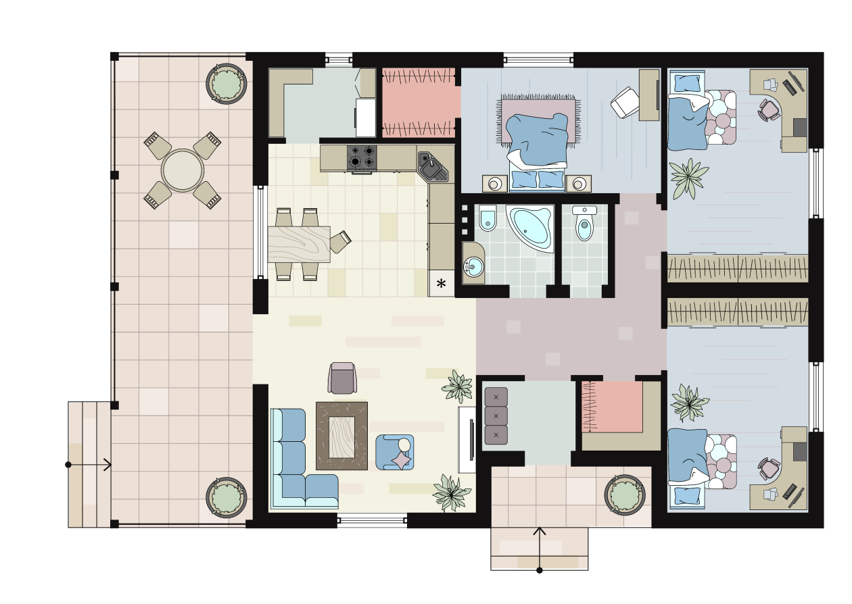
 |  |  |  |  | Gesamtfläche:

ganz klar: Mathematik 3, Verlag Westermann Jugend & Volk, 2025
Grafik: shutterstock.com, New York, Kratkovski, Maksim

Lösung
a) Fülle die Tabelle mit den Formen und Maßen der Zimmer fertig aus! Verwende für die Berechnung des Flächeninhalts eine Formel und runde auf zwei Stellen nach dem Komma.
b) Erstelle ein Diagramm, das die Größe der einzelnen Zimmer vergleicht!
c) Bestimme, welchen prozentuellen Anteil an der gesamten Wohnfläche die einzelnen Zimmer haben!

Zimmer | Form | Länge (in m) | Breite (in m) | Länge 2 (in m) | Breite 2 (in m) | Flächeninhalt (m²) | Anteil an Wohnfläche (%)
Speisekammer | Rechteck | 1.4 | 2.18 |  |  | 3.05 | 3.49%
Bad | Rechteck | 1.65 | 1.87 |  |  | 3.09 | 3.53%
WC | Rechteck | 1.65 | 0.92 |  |  | 1.52 | 1.74%
Vorzimmer | Rechteck | 1.4 | 1.9 |  |  | 2.66 | 3.05%
Abstellraum | Rechteck | 1.4 | 1.6 |  |  | 2.24 | 2.56%
Kinderzimmer 1 | Rechteck | 4.35 | 2.85 |  |  | 12.40 | 14.20%
Kinderzimmer 2 | Rechteck | 4.35 | 2.85 |  |  | 12.40 | 14.20%
Elternschlafzimmer (inkl. begehbarer Schrank) | Sechseck (2 Rechtecke) | 2.53 | 4.04 | 1.4 | 1.6 | 12.46 | 14.27%
Wohnküche | Sechseck (2 Rechtecke) | 7.47 | 3.78 | 4.3 | 0.44 | 30.13 | 34.50%
Gang | Sechseck (2 Rechtecke) | 1.52 | 3.74 | 1.9 | 0.9 | 7.39 | 8.47%
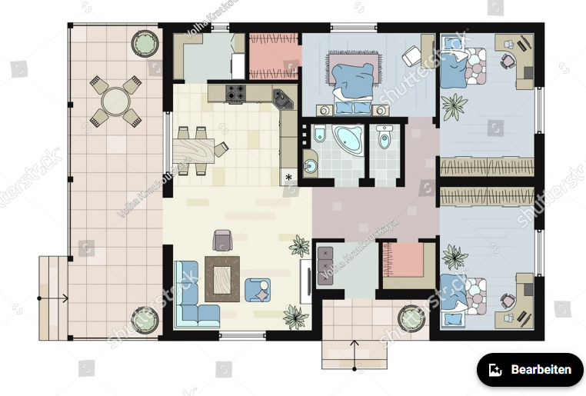
 |  |  |  |  | SUMME: | 87.34 | 100.00%

Zimmergröße in m²

